家具
茶园派出所家具报价总清单
序号 | 区域 | 名称 | 图片（仅供参考） | 规格 | 数量 | 单位 | 技术参数 | 单价 | 总价
一层办案中心
1 |  | 定制柜 |  | 2150*500* 2800 | 1 | 组 | 1、饰面：采用三聚氰胺浸渍胶膜纸饰面，纹理清晰，色泽均匀； 2、基材：采用E1级刨花板或生态板，层板25mm，其他16mm，板材经过防腐、防虫等化学处理，不含对人体有害化学成分，各项指标均符合国家标准要求； 3、封边；采用同色PVC加热熔胶封边； 4、配件：采用五金配件。 |  | 0
2 |  | 办公椅 | 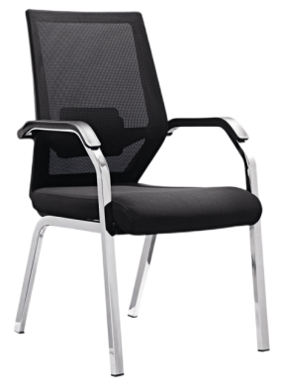 | 常规 | 4 | 张 | 1、饰面：采用耐磨纺织面料，背面料尼在龙网，强弹力纺织面料，软硬适中、手感舒适； 2、椅座：背架采用PP+25纤材料一次料注塑成型，座垫采用高回弹聚氨酯高压发泡技术，内夹板经模具压弯成型，坐感舒适，腰靠为人体力学设计，可调节高低； 3、扶手：采用一次PP材料，软硬件适中，手感良好； 4、椅架：采用1.8mm方形钢管材，支撑力强，表面电镀处理。 | ≦600 | #VALUE!
3 |  | 接待椅 | 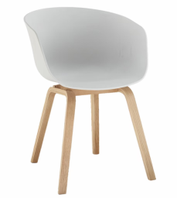 | 常规 | 4 | 张 | 1、椅座：采用ABS一体成型外壳，美观耐用； 2、椅脚：采用多层实木椅脚，带脚垫。 | ≦250 | #VALUE!
4 | 验枪区 | 验枪柜 |  | 1700*600* 750 | 1 | 张 | 1、饰面：采用三聚氰胺浸渍胶膜纸饰面，纹理清晰，色泽均匀； 2、基材：采用E1级刨花板或生态板，顶板、层板25mm，其他16mm，板材经过防腐、防虫等化学处理，不含对人体有害化学成分，各项指标均符合国家标准要求； 3、封边；采用同色PVC加热熔胶封边； 4、配件：采用五金配件。 |  | 0
5 |  | 椅 | 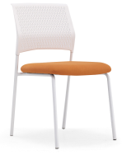 | 常规 | 1 | 张 | 1.黑胶一体成型PP椅座，可拆装方便运输； 2.白砂实芯电镀脚架，横梁加固。 | ≦250 | #VALUE!
6 | 户籍窗口区 | 边柜 | 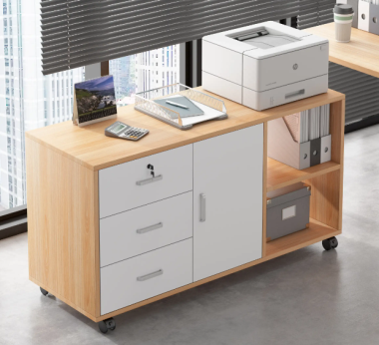 | 1400*400*760 | 4 | 组 | 1、饰面：采用三聚氰胺浸渍胶膜纸饰面，纹理清晰，色泽均匀； 2、基材：采用E1级刨花板或生态板，顶板、层板25mm，其他16mm，板材经过防腐、防虫等化学处理，不含对人体有害化学成分，各项指标均符合国家标准要求； 3、封边；采用同色PVC加热熔胶封边； 4、配件：采用五金配件。 |  | 0
7 |  | 矮柜 |  | 6700*400*800 | 1 | 组 | 1、饰面：采用三聚氰胺浸渍胶膜纸饰面，纹理清晰，色泽均匀； 2、基材：采用E1级刨花板或生态板，顶板、层板25mm，其他16mm，板材经过防腐、防虫等化学处理，不含对人体有害化学成分，各项指标均符合国家标准要求； 3、封边；采用同色PVC加热熔胶封边； 4、配件：采用五金配件。 |  | 0
8 |  | 办公椅 |  | 670*620*990-1070 | 4 | 张 | 1、饰面：采用双层弹力网布； 2、背架：采用PA+玻璃纤维尼龙背架； 3、腰靠：采用加大加宽腰靠设计，TPU软胶舒适顶腰，可上下调节； 4、扶手：采用固定分体T型扶手； 5、底盘：采用3.0MM常规单手柄底盘带逍遥原位锁定； 5、椅座：采用无木板无胶水、采用一体注塑成型加厚底壳过测试，60密高回弹科技定型棉，防火阻燃； 6、气杆：采用100#6三级气杆； 7、五星脚：采用330（PA）尼龙五星脚； 8、脚轮：采用60PU加强活动轮。 | ≦600 | #VALUE!
9 |  | 接待椅 |  | 常规 | 4 | 张 | 1、椅座：采用ABS一体成型外壳，美观耐用； 2、椅脚：采用多层实木椅脚，带脚垫。 | ≦250 | #VALUE!
10 | 案件受理 间 （2间） | 受理桌 | 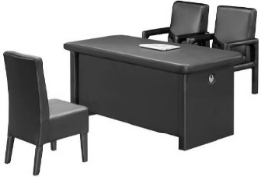 | 1800*700* 750 | 2 | 张 | 1、饰面：采用三聚氰胺浸渍胶膜纸饰面，纹理清晰，色泽均匀； 2、基材：采用E1级中纤板，板材经过防腐、防虫等化学处理，各项指标均符合国家标准要求； 3、封边：采用同色PVC加热熔胶封边； 4、配件：采用五金配件。 5．西皮饰面。 | ≦1900 | #VALUE!
11 |  | 受理椅 | 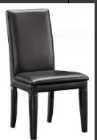 | 常规 | 8 | 张 | 1.实木框架。 2．海绵：泡棉采用低燃性成型泡棉，可防氧化。 3．西皮饰面。 | ≦600 | #VALUE!
12 | 询问室 （2间） | 询问桌 |  | 1800*600* 750 | 2 | 张 | 1、饰面：采用三聚氰胺浸渍胶膜纸饰面，纹理清晰，色泽均匀； 2、基材：采用E1级中纤板，板材经过防腐、防虫等化学处理，各项指标均符合国家标准要求； 3、封边：采用同色PVC加热熔胶封边； 4、配件：采用五金配件。 5．西皮饰面。 | ≦1900 | #VALUE!
13 |  | 询问椅 |  | 常规 | 4 | 张 | 1.实木框架。 2．海绵：泡棉采用低燃性成型泡棉，可防氧化。 3．西皮饰面。 | ≦600 | #VALUE!
14 |  | 被询问椅 | 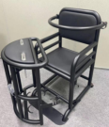 | 610*860*1 020 | 2 | 张 | 1．皮质:西皮面料； 2．海绵:泡棉采用低燃性成型泡棉，表面 有一层防老化保护 膜，可防氧化； 3．台面:U型锁； 4．总长:860mm 椅宽:610mm 椅背高度:1020mm 5．重量:40kg 6．材质:铁管。 |  | 0
15 | 一警办公 室及一警 备勤间 | 办公桌 | 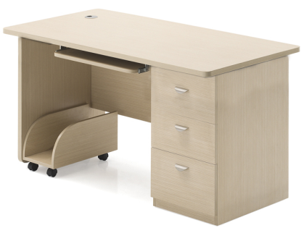 | 1200*700* 750 | 1 | 张 | 1、饰面：采用三聚氰胺浸渍胶膜纸饰面，纹理清晰，色泽均匀； 2、基材：采用E1级刨花板或生态板，台面、侧脚25mm，其他16mm，板材经过防腐、防虫等化学处理，不含对人体有害化学成分，各项指标均符合国家标准要求； 3、封边；采用同色PVC加热熔胶封边； 4、配件：采用五金配件。 | ≦1900 | #VALUE!
16 |  | 办公椅 | 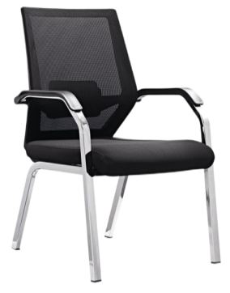 | 常规 | 1 | 张 | 1、饰面：采用耐磨纺织面料，背面料尼在龙网，强弹力纺织面料，软硬适中、手感舒适； 2、椅座：背架采用PP+25纤材料一次料注塑成型，座垫采用高回弹聚氨酯高压发泡技术，内夹板经模具压弯成型，坐感舒适，腰靠为人体力学设计，可调节高低； 3、扶手：采用一次PP材料，软硬件适中，手感良好； 4、椅架：采用1.8mm方形钢管材，支撑力强，表面电镀处理。 | ≦600 | #VALUE!
17 |  | 文件、更 衣一体柜 | 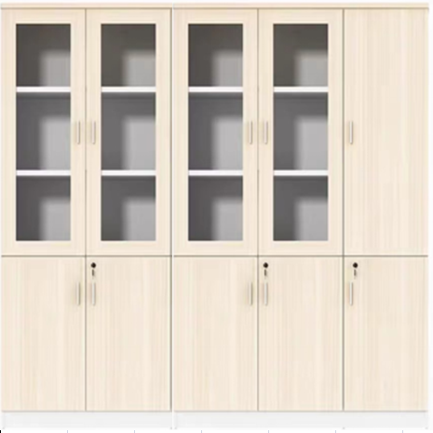 | 2200*400* 2400 | 1 | 组 | 1、饰面：采用三聚氰胺浸渍胶膜纸饰面，纹理清晰，色泽均匀； 2、基材：采用E1级刨花板或生态板，层板25mm，其他16mm，板材经过防腐、防虫等化学处理，不含对人体有害化学成分，各项指标均符合国家标准要求； 3、封边；采用同色PVC加热熔胶封边； 4、配件：采用五金配件。 |  | 0
18 |  | 床+床垫 | 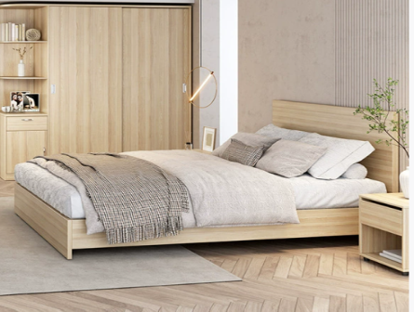 | 1000*2000 | 2 | 套 | 1、饰面：采用三聚氰胺浸渍胶膜纸饰面，纹理清晰，色泽均匀； 2、基材：采用E1级刨花板或生态板，板材经过防腐、防虫等化学处理，不含对人体有害化学成分，各项指标均符合国家标准要求； 3、封边：采用同色PVC加热熔胶封边； 4、配件：采用五金配件。 5、胶粘剂：环保质量检测结果应符合国家标准要求。 6、床垫厚度80mm。 |  | 0
19 | 备勤间 | 实木双层床 | 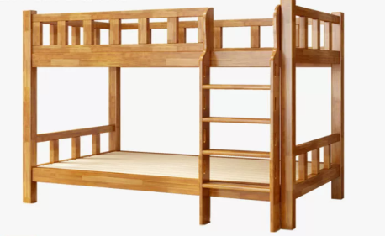 | 1200*2000*1700 | 2 | 套 | 1、主材为橡胶木实木；木质硬度、密度适中、物性指标中等，握孔力好；纹理细直、木纹清晰，变型系数较小；干燥、机械加工、防腐处理性能好。 2、油漆：采用聚脂漆，五底三面工艺，油漆喷涂均匀显现木纹的天然纹理，透明度高、耐磨、手感细腻，油漆无颗粒，无气泡，无渣点。 3、要求：床柱≥50*70mm方木，床侧≥30*120mm方木固定式攀爬梯、梯柱≥30*100mm方木、每层床要配备厚15mm杉木床板。 4、配件：金属扣件连接。 |  | 0
20 |  | 办公椅 | 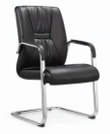 | 常规 | 1 | 张 | 1.饰面：采用西皮饰面, 皮质柔软，透气性强； 2.椅板：采用9层夹板热压成型，成型板材12mm，板材承受压 力达300kg，经防腐、防虫化学处理； 3.海绵：采用一次性发泡成型、高回弹、防老化阻燃海绵； 4.椅架：采用电镀弓型脚架。 | ≦600 | #VALUE!
21 |  | 定制柜 |  | 1000*400* 2400 | 1 | 组 | 1、饰面：采用三聚氰胺浸渍胶膜纸饰面，纹理清晰，色泽均匀； 2、基材：采用E1级刨花板或生态板，层板25mm，其他16mm，板材经过防腐、防虫等化学处理，不含对人体有害化学成分，各项指标均符合国家标准要求； 3、封边；采用同色PVC加热熔胶封边； 4、配件：采用五金配件。 |  | 0
22 |  | 定制柜 | 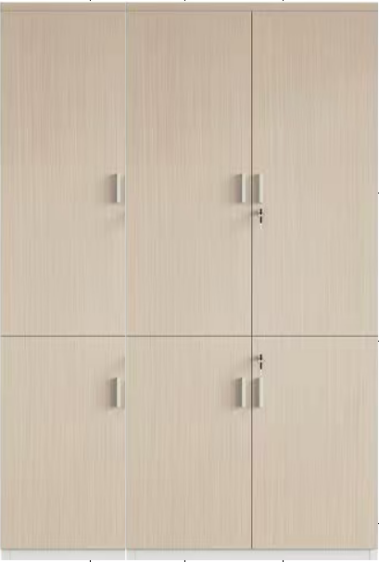 | 1200*400* 2400 | 1 | 组 | 1、饰面：采用三聚氰胺浸渍胶膜纸饰面，纹理清晰，色泽均匀； 2、基材：采用E1级刨花板或生态板，层板25mm，其他16mm，板材经过防腐、防虫等化学处理，不含对人体有害化学成分，各项指标均符合国家标准要求； 3、封边；采用同色PVC加热熔胶封边； 4、配件：采用五金配件。 |  | 0
23 | 过道1 | 定制柜 |  | 900*400*2 400 | 1 | 组 | 1、饰面：采用三聚氰胺浸渍胶膜纸饰面，纹理清晰，色泽均匀； 2、基材：采用E1级刨花板或生态板，层板25mm，其他16mm，板材经过防腐、防虫等化学处理，不含对人体有害化学成分，各项指标均符合国家标准要求； 3、封边；采用同色PVC加热熔胶封边； 4、配件：采用五金配件。 |  | 0
24 | 过道2 | 定制柜 | 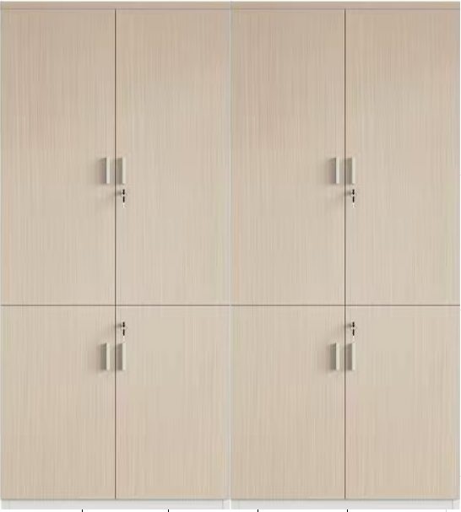 | 1500*400*2400 | 1 | 组 | 1、饰面：采用三聚氰胺浸渍胶膜纸饰面，纹理清晰，色泽均匀； 2、基材：采用E1级刨花板或生态板，层板25mm，其他16mm，板材经过防腐、防虫等化学处理，不含对人体有害化学成分，各项指标均符合国家标准要求； 3、封边；采用同色PVC加热熔胶封边； 4、配件：采用五金配件。 |  | 0
25 | 拍照室 | 办公桌 |  | 1000*700*760 | 1 | 张 | 1、饰面：采用三聚氰胺浸渍胶膜纸饰面，纹理清晰，色泽均匀； 2、基材：采用E1级刨花板或生态板，台面、侧脚25mm，其他16mm，板材经过防腐、防虫等化学处理，不含对人体有害化学成分，各项指标均符合国家标准要求； 3、封边；采用同色PVC加热熔胶封边； 4、配件：采用五金配件。 | ≦1900 | #VALUE!
26 |  | 办公椅 |  | 670*620*990-1070 | 1 | 张 | 1、饰面：采用双层弹力网布； 2、背架：采用PA+玻璃纤维尼龙背架； 3、腰靠：采用加大加宽腰靠设计，TPU软胶舒适顶腰，可上下调节； 4、扶手：采用固定分体T型扶手； 5、底盘：采用3.0MM常规单手柄底盘带逍遥原位锁定； 5、椅座：采用无木板无胶水、采用一体注塑成型加厚底壳过测试，60密高回弹科技定型棉，防火阻燃； 6、气杆：采用100#6三级气杆； 7、五星脚：采用330（PA）尼龙五星脚； 8、脚轮：采用60PU加强活动轮。 | ≦600 | #VALUE!
27 | 笔录室 | 笔录桌 | 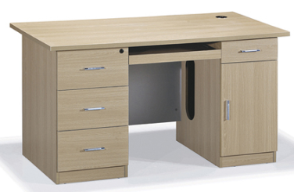 | 1800*700*760 | 1 | 张 | 1、饰面：采用三聚氰胺浸渍胶膜纸饰面，纹理清晰，色泽均匀； 2、基材：采用E1级刨花板或生态板，台面25mm，其他16mm，板材经过防腐、防虫等化学处理，不含对人体有害化学成分，各项指标均符合国家标准要求； 3、封边；采用同色PVC加热熔胶封边； 4、配件：采用五金配件。 | ≦1900 | #VALUE!
28 |  | 办公椅 |  | 670*620*990-1070 | 4 | 张 | 1、饰面：采用双层弹力网布； 2、背架：采用PA+玻璃纤维尼龙背架； 3、腰靠：采用加大加宽腰靠设计，TPU软胶舒适顶腰，可上下调节； 4、扶手：采用固定分体T型扶手； 5、底盘：采用3.0MM常规单手柄底盘带逍遥原位锁定； 5、椅座：采用无木板无胶水、采用一体注塑成型加厚底壳过测试，60密高回弹科技定型棉，防火阻燃； 6、气杆：采用100#6三级气杆； 7、五星脚：采用330（PA）尼龙五星脚； 8、脚轮：采用60PU加强活动轮。 | ≦600 | #VALUE!
29 | 云网集调解室（13㎡） | 调解桌 | 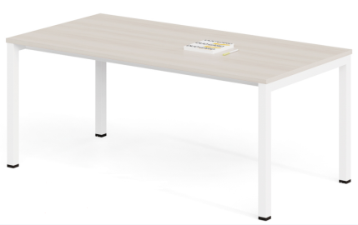 | 1800*700*760 | 1 | 张 | 1、饰面：采用三聚氰胺浸渍胶膜纸饰面，纹理清晰，色泽均匀； 2、基材：采用E1级刨花板或生态板，台面25mm，板材经过防腐、防虫等化学处理，不含对人体有害化学成分，各项指标均符合国家标准要求； 3、封边；采用同色PVC加热熔胶封边； 4、脚架：采用金属脚架，喷涂处理； 5、配件：采用五金配件。 | ≦2016 | #VALUE!
30 |  | 调解椅 |  | 常规 | 4 | 张 | 1、饰面：采用耐磨纺织面料，背面料尼在龙网，强弹力纺织面料，软硬适中、手感舒适； 2、椅座：背架采用PP+25纤材料一次料注塑成型，座垫采用高回弹聚氨酯高压发泡技术，内夹板经模具压弯成型，坐感舒适，腰靠为人体力学设计，可调节高低； 3、扶手：采用一次PP材料，软硬件适中，手感良好； 4、椅架：采用1.8mm方形钢管材，支撑力强，表面电镀处理。 | ≦500 | #VALUE!
二层办公区 |  |  |  |  |  |  |  |  | 0
1 | 队长办公 室 （2间） | 屏风工作位 | 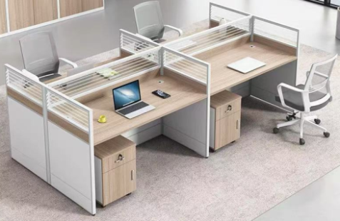 | 1400*600 *1100 | 4 | 张 | 1、屏风：采用铝合金制作，铝材宽为32mm，屏风上部镶嵌5mm厚磨砂玻璃。中、下部为板式镶嵌； 2、饰面：采用三聚氰胺浸渍胶膜纸饰面，纹理清晰，色泽均匀； 3、基材：采用E1级刨花板或生态板，台面25mm，其他板厚16mm，板材经过防腐、防虫等化学处理，不含对人体有害化学成分，各项指标均符合国家标准要求； 4、封边：采用同色PVC加热熔胶封边； 5、配件：采用五金配件。 (配三抽推柜+木主机托+塑制键盘托) | ≦1900 | #VALUE!
2 |  | 办公椅 |  | 常规 | 4 | 张 | 1、饰面：采用耐磨纺织面料，背面料尼在龙网，强弹力纺织面料，软硬适中、手感舒适； 2、椅座：背架采用PP+25纤材料一次料注塑成型，座垫采用高回弹聚氨酯高压发泡技术，内夹板经模具压弯成型，坐感舒适，腰靠为人体力学设计，可调节高低； 3、扶手：采用一次PP材料，软硬件适中，手感良好； 4、椅架：采用1.8mm方形钢管材，支撑力强，表面电镀处理。 | ≦600 | #VALUE!
3 |  | 定制柜 |  | 1000*400* 2400 | 1 | 组 | 1、饰面：采用三聚氰胺浸渍胶膜纸饰面，纹理清晰，色泽均匀； 2、基材：采用E1级刨花板或生态板，层板25mm，其他16mm，板材经过防腐、防虫等化学处理，不含对人体有害化学成分，各项指标均符合国家标准要求； 3、封边；采用同色PVC加热熔胶封边； 4、配件：采用五金配件。 |  | 0
4 |  | 屏风工作位 |  | 1400*600* 1100 | 17 | 位 | 1、屏风：采用铝合金制作，铝材宽为32mm，屏风上部镶嵌5mm厚磨砂玻璃。中、下部为板式镶嵌； 2、饰面：采用三聚氰胺浸渍胶膜纸饰面，纹理清晰，色泽均匀； 3、基材：采用E1级刨花板或生态板，台面25mm，其他板厚16mm，板材经过防腐、防虫等化学处理，不含对人体有害化学成分，各项指标均符合国家标准要求； 4、封边：采用同色PVC加热熔胶封边； 5、配件：采用五金配件。 (配三抽推柜+木主机托+塑制键盘托) | ≦1900 | #VALUE!
5 |  | 办公椅 |  | 常规 | 17 | 张 | 1、饰面：采用耐磨纺织面料，背面料尼在龙网，强弹力纺织面料，软硬适中、手感舒适； 2、椅座：背架采用PP+25纤材料一次料注塑成型，座垫采用高回弹聚氨酯高压发泡技术，内夹板经模具压弯成型，坐感舒适，腰靠为人体力学设计，可调节高低； 3、扶手：采用一次PP材料，软硬件适中，手感良好； 4、椅架：采用1.8mm方形钢管材，支撑力强，表面电镀处理。 | ≦600 | #VALUE!
6 | 社区警务室 | 定制柜 | 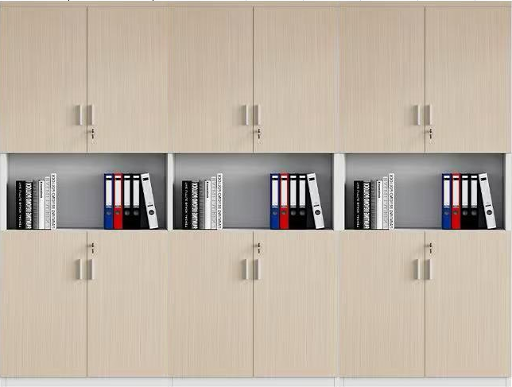 | 3000*400* 2400 | 1 | 组 | 1、饰面：采用三聚氰胺浸渍胶膜纸饰面，纹理清晰，色泽均匀； 2、基材：采用E1级刨花板或生态板，层板25mm，其他16mm，板材经过防腐、防虫等化学处理，不含对人体有害化学成分，各项指标均符合国家标准要求； 3、封边；采用同色PVC加热熔胶封边； 4、配件：采用五金配件。 |  | 0
7 |  | 定制柜 |  | 6180*400* 2400 | 1 | 组 | 1、饰面：采用三聚氰胺浸渍胶膜纸饰面，纹理清晰，色泽均匀； 2、基材：采用E1级刨花板或生态板，层板25mm，其他16mm，板材经过防腐、防虫等化学处理，不含对人体有害化学成分，各项指标均符合国家标准要求； 3、封边；采用同色PVC加热熔胶封边； 4、配件：采用五金配件。 |  | 0
8 |  | 水吧台 | 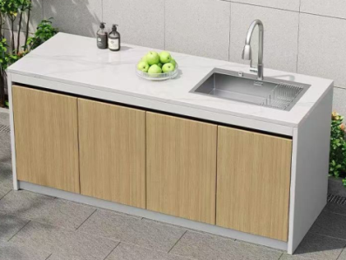 | 2280*600* 800 | 1 | 组 | 1、台面：采用环保人造石，具有硬度高、防火、防污、耐高温等优点； 2、饰面：采用三聚氰胺浸渍胶膜纸饰面，耐磨、硬度高、防火、防污、耐高温、抗酸碱； 3、基材：采用E1级胶合板，板18mm厚，板材经过防腐、防虫等化学处理； 4、封边：采用同色PVC加热熔胶封边； 5、配件：采用五金配件。 |  | 0
9 | 案件办理 队 | 屏风工作位 |  | 1400*600* 1100 | 13 | 位 | 1、屏风：采用铝合金制作，铝材宽为32mm，屏风上部镶嵌5mm厚磨砂玻璃。中、下部为板式镶嵌； 2、饰面：采用三聚氰胺浸渍胶膜纸饰面，纹理清晰，色泽均匀； 3、基材：采用E1级刨花板或生态板，台面25mm，其他板厚16mm，板材经过防腐、防虫等化学处理，不含对人体有害化学成分，各项指标均符合国家标准要求； 4、封边：采用同色PVC加热熔胶封边； 5、配件：采用五金配件。 (配三抽推柜+木主机托+塑制键盘托) | ≦1900 | #VALUE!
10 |  | 办公椅 |  | 常规 | 13 | 张 | 1、饰面：采用耐磨纺织面料，背面料尼在龙网，强弹力纺织面料，软硬适中、手感舒适； 2、椅座：背架采用PP+25纤材料一次料注塑成型，座垫采用高回弹聚氨酯高压发泡技术，内夹板经模具压弯成型，坐感舒适，腰靠为人体力学设计，可调节高低； 3、扶手：采用一次PP材料，软硬件适中，手感良好； 4、椅架：采用1.8mm方形钢管材，支撑力强，表面电镀处理。 | ≦600 | #VALUE!
11 |  | 定制柜 |  | 7400*400* 2400 | 1 | 组 | 1、饰面：采用三聚氰胺浸渍胶膜纸饰面，纹理清晰，色泽均匀； 2、基材：采用E1级刨花板或生态板，层板25mm，其他16mm，板材经过防腐、防虫等化学处理，不含对人体有害化学成分，各项指标均符合国家标准要求； 3、封边；采用同色PVC加热熔胶封边； 4、配件：采用五金配件。 |  | 0
12 |  | 定制柜 |  | 4170*400* 2400 | 1 | 组 | 1、饰面：采用三聚氰胺浸渍胶膜纸饰面，纹理清晰，色泽均匀； 2、基材：采用E1级刨花板或生态板，层板25mm，其他16mm，板材经过防腐、防虫等化学处理，不含对人体有害化学成分，各项指标均符合国家标准要求； 3、封边；采用同色PVC加热熔胶封边； 4、配件：采用五金配件。 |  | 0
13 |  | 定制柜 |  | 1210*400* 2400 | 1 | 组 | 1、饰面：采用三聚氰胺浸渍胶膜纸饰面，纹理清晰，色泽均匀； 2、基材：采用E1级刨花板或生态板，层板25mm，其他16mm，板材经过防腐、防虫等化学处理，不含对人体有害化学成分，各项指标均符合国家标准要求； 3、封边；采用同色PVC加热熔胶封边； 4、配件：采用五金配件。 |  | 0
14 |  | 水吧台 | 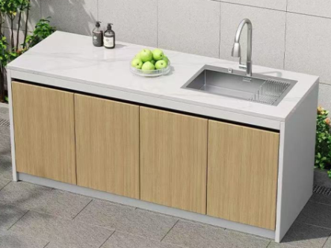 | 6170*600* 800 | 1 | 组 | 1、台面：采用环保人造石，具有硬度高、防火、防污、耐高温等优点； 2、饰面：采用三聚氰胺浸渍胶膜纸饰面，耐磨、硬度高、防火、防污、耐高温、抗酸碱； 3、基材：采用E1级胶合板，板18mm厚，板材经过防腐、防虫等化学处理； 4、封边：采用同色PVC加热熔胶封边； 5、配件：采用五金配件。 |  | 0
15 |  | 控制台 | 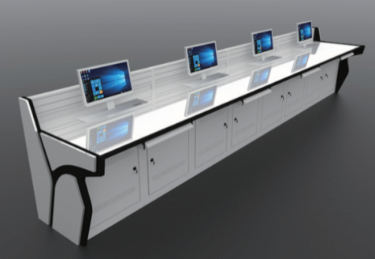 | 4000*900* 750 | 2 | 张 | 1、材质：台面采用25mm厚中纤板做烤漆面，侧板用25mm和15mm中纤板做烤漆面，柜体采用1.5mm优质冷轧钢板喷涂，操作台台面屏风挂槽采用优质铝合金型材板一次冲压而成，表面进行美工处理，侧板上加装亚克力板和灯带，更具科技感。 |  | 0
16 |  | 控制台 |  | 3000*900* 750 | 1 | 张 |  |  | 0
17 |  | 办公椅 |  | 常规 | 13 | 张 | 1、饰面：采用耐磨纺织面料，背面料尼在龙网，强弹力纺织面料，软硬适中、手感舒适； 2、椅座：背架采用PP+25纤材料一次料注塑成型，座垫采用高回弹聚氨酯高压发泡技术，内夹板经模具压弯成型，坐感舒适，腰靠为人体力学设计，可调节高低； 3、扶手：采用一次PP材料，软硬件适中，手感良好； 4、椅架：采用1.8mm方形钢管材，支撑力强，表面电镀处理。 | ≦600 | #VALUE!
18 |  | 矮柜 | 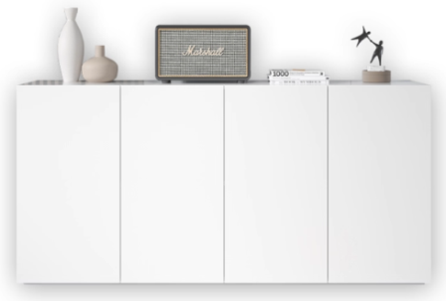 | 7540*600* 800 | 1 | 组 | 1、饰面：采用三聚氰胺浸渍胶膜纸饰面，纹理清晰，色泽均匀； 2、基材：采用E1级刨花板或生态板，顶板、层板25mm，其他16mm，板材经过防腐、防虫等化学处理，不含对人体有害化学成分，各项指标均符合国家标准要求； 3、封边；采用同色PVC加热熔胶封边； 4、配件：采用五金配件。 |  | 0
19 |  | 水吧台 | 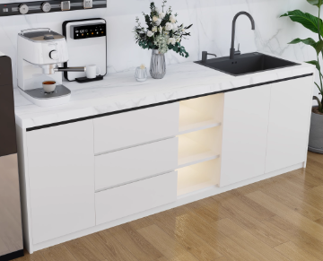 | 4910*550* 800 | 1 | 组 | 1、台面：采用环保人造石，具有硬度高、防火、防污、耐高温等优点； 2、饰面：采用三聚氰胺浸渍胶膜纸饰面，耐磨、硬度高、防火、防污、耐高温、抗酸碱； 3、基材：采用E1级胶合板，板18mm厚，板材经过防腐、防虫等化学处理； 4、封边：采用同色PVC加热熔胶封边； 5、配件：采用五金配件。 |  | 0
20 | 会商室（131㎡） | 会商桌 | 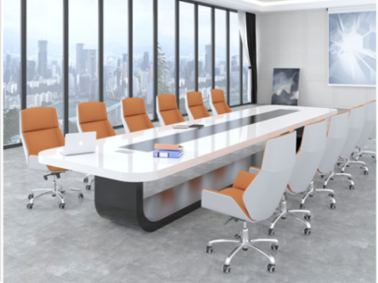 | 4000*1600 *750 | 1 | 张 | 1、基材：采用E1级中密度纤维板，经过防腐、防虫等化学处理，各项指标均符合国家标准要求； 2、油漆：采用白色亮光烤漆制作，透明度高耐磨、手感细腻，油漆无颗粒，无气泡，无渣点，符合环保标准； 3、配件：采用五金配件。 | ≦6400 | #VALUE!
21 |  | 会议椅 | 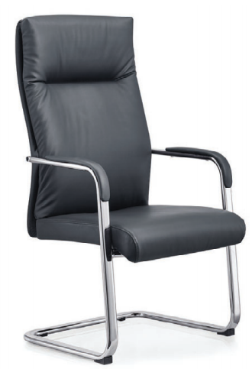 | 常规 | 8 | 张 | 1、饰面：采用西皮饰面，皮面光泽好、透气性强，柔软富有韧性； 2、海绵：采用高密度海绵，多层成型座背板，软硬适中，高回弹，韧性好； 3、扶手：采用包皮扶手面，支撑舒适； 4、脚架：采用1.8mm精抛电镀弓形架。 | ≦500 | #VALUE!
22 |  | 屏风隔断 | 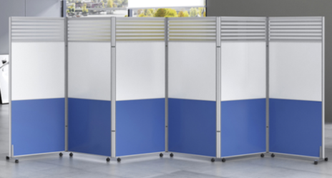 | 6000*1800 | 1 | 组 | 1、屏风：采用铝合金制作，铝材宽为32mm，屏风上部镶嵌5mm厚磨砂玻璃，中、下部为板式镶嵌； |  | 0
23 | 案卷管理 、法制员 办公室（24㎡） | 屏风工作位 |  | 1400*600*1100 | 3 | 张 | 1、屏风：采用铝合金制作，铝材宽为32mm，屏风上部镶嵌5mm厚磨砂玻璃。中、下部为板式镶嵌； 2、饰面：采用三聚氰胺浸渍胶膜纸饰面，纹理清晰，色泽均匀； 3、基材：采用E1级刨花板或生态板，台面25mm，其他板厚16mm，板材经过防腐、防虫等化学处理，不含对人体有害化学成分，各项指标均符合国家标准要求； 4、封边：采用同色PVC加热熔胶封边； 5、配件：采用五金配件。 (配三抽推柜+木主机托+塑制键盘托) | ≦1900 | #VALUE!
24 |  | 办公椅 |  | 常规 | 3 | 张 | 1、饰面：采用耐磨纺织面料，背面料尼在龙网，强弹力纺织面料，软硬适中、手感舒适； 2、椅座：背架采用PP+25纤材料一次料注塑成型，座垫采用高回弹聚氨酯高压发泡技术，内夹板经模具压弯成型，坐感舒适，腰靠为人体力学设计，可调节高低； 3、扶手：采用一次PP材料，软硬件适中，手感良好； 4、椅架：采用1.8mm方形钢管材，支撑力强，表面电镀处理。 | ≦600 | #VALUE!
25 |  | 桌椅 | 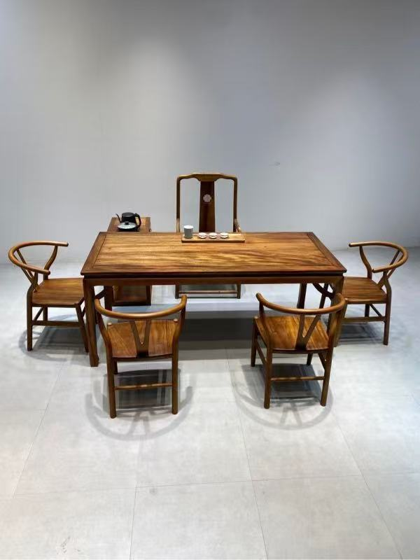 | 桌： 2100*800* 750（一桌 五椅） | 1 | 套 | 1.基材：采用实木制作； 2.油漆： 含茶水柜桌： |  | 0
26 |  | 定制柜 |  | 4800*400* 2400 | 1 | 组 | 1、饰面：采用三聚氰胺浸渍胶膜纸饰面，纹理清晰，色泽均匀； 2、基材：采用E1级刨花板或生态板，层板25mm，其他16mm，板材经过防腐、防虫等化学处理，不含对人体有害化学成分，各项指标均符合国家标准要求； 3、封边；采用同色PVC加热熔胶封边； 4、配件：采用五金配件。 |  | 0
三层办公区 |  |  |  |  |  |  |  |  | 0
1 | 所长、教 导员办公 室 | 班台 |  | 1800*700* 750 | 2 | 张 | 1、饰面：采用三聚氰胺浸渍胶膜纸饰面，纹理清晰，色泽均匀； 2、基材：采用E1级刨花板或生态板，台面、侧脚36mm，其他16mm，板材经过防腐、防虫等化学处理，不含对人体有害化学成分，各项指标均符合国家标准要求； 3、封边；采用同色PVC加热熔胶封边； 4、配件：采用五金配件。 | ≦1900 | #VALUE!
2 |  | 班椅 | 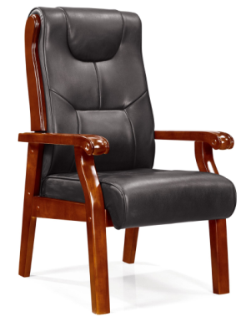 | 常规 | 2 | 张 | 1、饰面：采用西皮饰面，皮面光泽好、透气性强，柔软富有韧性； 2、海绵：采用高密度海绵，坐感舒适，软硬适中,高回弹，韧性好； 3、脚架：采用实木脚架； 4、油漆：采用亚光环保聚酯漆，三底五面工艺，透明度高、耐磨、手感细腻，油漆无颗粒，无气泡，无渣点，符合环保标准。 | ≦600 | #VALUE!
3 |  | 班前椅 | 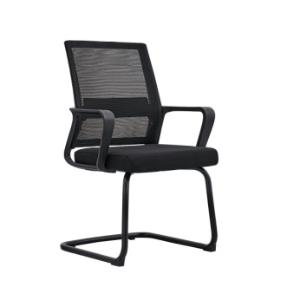 | 常规 | 4 | 张 | 1、面料：采用高级网布，透气性强，柔软而富有韧性。 2、海绵：坐板海绵采用优质定型海棉，软硬适中，回弹性好，不变形； 3、座背垫依据人体工学原理设计，坐感舒适。 4、靠背腰垫：腰垫可以根据人体身高上下调节。 5、扶手面：采用pu材质一次成型。 6、椅脚：采用弓形脚架结构牢固。 | ≦250 | #VALUE!
4 | 会商室 （2间，13㎡和17㎡） | 洽谈桌椅 |  | 桌： 2100*800* 750（一桌 六椅） | 2 | 套 | 1.基材：采用实木制作； 2.油漆：环保油漆。 含茶水柜桌： | 桌子单价≦2688，椅子单价≦500 | #VALUE!
5 |  | 定制柜 | 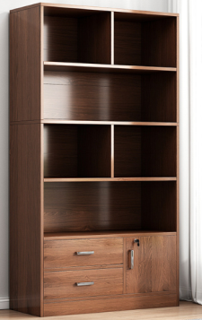 | 1200*400* 2400 | 2 | 组 | 1、饰面：采用三聚氰胺浸渍胶膜纸饰面，纹理清晰，色泽均匀； 2、基材：采用E1级刨花板或生态板，全柜18mm，板材经过防腐、防虫等化学处理，不含对人体有害化学成分，各项指标均符合国家标准要求； 3、封边；采用同色PVC加热熔胶封边； 4、配件：采用五金配件。 |  | 0
6 | 副所长办 公室（3 间） | 班台 |  | 1600*700* 750 | 3 | 张 | 1、饰面：采用三聚氰胺浸渍胶膜纸饰面，纹理清晰，色泽均匀； 2、基材：采用E1级刨花板或生态板，台面、侧脚36mm，其他16mm，板材经过防腐、防虫等化学处理，不含对人体有害化学成分，各项指标均符合国家标准要求； 3、封边；采用同色PVC加热熔胶封边； 4、配件：采用五金配件。 | ≦1900 | #VALUE!
7 |  | 班椅 | 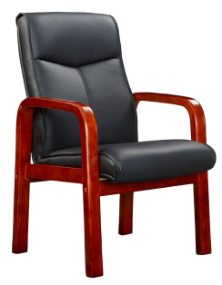 四脚椅 | 常规 | 3 | 张 | 1、饰面：采用西皮饰面，皮面光泽好、透气性强，柔软富有韧性； 2、海绵：采用高密度海绵，坐感舒适，软硬适中,高回弹，韧性好； 3、脚架：采用实木脚架； 4、油漆：采用亚光环保聚酯漆，三底五面工艺，透明度高、耐磨、手感细腻，油漆无颗粒，无气泡，无渣点，符合环保标准。 | ≦600 | #VALUE!
8 |  | 班前椅 |  | 常规 | 6 | 张 | 1、面料：采用高级网布，透气性强，柔软而富有韧性。 2、海绵：坐板海绵采用优质定型海棉，软硬适中，回弹性好，不变形； 3、座背垫依据人体工学原理设计，坐感舒适。 4、靠背腰垫：腰垫可以根据人体身高上下调节。 5、扶手面：采用pu材质一次成型。 6、椅脚：采用弓形脚架结构牢固。 | ≦250 | #VALUE!
9 |  | 小茶桌 | 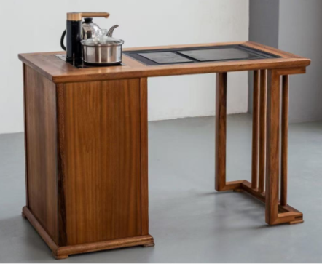 | 1080*580*700 | 3 | 张 | 1.基材：采用实木制作； 2.油漆：环保油漆。 3、茶炉：采用电磁炉。 |  | 0
10 |  | 定制柜 | 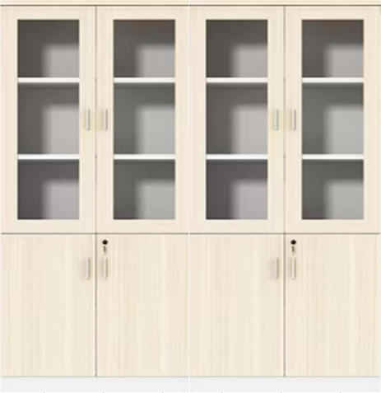 | 1800*400* 2400 | 3 | 组 | 1、饰面：采用三聚氰胺浸渍胶膜纸饰面，纹理清晰，色泽均匀； 2、基材：采用E1级刨花板或生态板，层板25mm，其他16mm，板材经过防腐、防虫等化学处理，不含对人体有害化学成分，各项指标均符合国家标准要求； 3、封边；采用同色PVC加热熔胶封边； 4、配件：采用五金配件。 |  | 0
11 | 纪检谈心 谈话室 | 办公桌 | 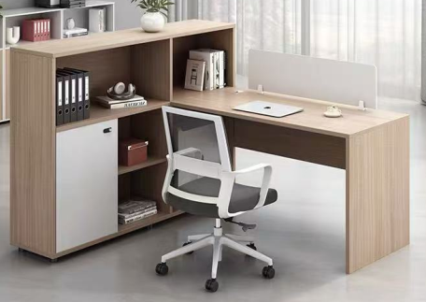 | 1400*700*760 | 2 | 张 | 1、饰面：采用三聚氰胺浸渍胶膜纸饰面，纹理清晰，色泽均匀； 2、基材：采用E1级刨花板或生态板，台面、侧脚25mm，其他16mm，板材经过防腐、防虫等化学处理，不含对人体有害化学成分，各项指标均符合国家标准要求； 3、封边；采用同色PVC加热熔胶封边； 4、配件：采用五金配件。 | ≦1900 | #VALUE!
12 |  | 办公椅 |  | 常规 | 2 | 张 | 1、饰面：采用耐磨纺织面料，背面料尼在龙网，强弹力纺织面料，软硬适中、手感舒适； 2、椅座：背架采用PP+25纤材料一次料注塑成型，座垫采用高回弹聚氨酯高压发泡技术，内夹板经模具压弯成型，坐感舒适，腰靠为人体力学设计，可调节高低； 3、扶手：采用一次PP材料，软硬件适中，手感良好； 4、椅架：采用1.8mm方形钢管材，支撑力强，表面电镀处理。 | ≦600 | #VALUE!
13 |  | 定制柜 |  | 1800*400* 2400 | 1 | 组 | 1、饰面：采用三聚氰胺浸渍胶膜纸饰面，纹理清晰，色泽均匀； 2、基材：采用E1级刨花板或生态板，层板25mm，其他16mm，板材经过防腐、防虫等化学处理，不含对人体有害化学成分，各项指标均符合国家标准要求； 3、封边；采用同色PVC加热熔胶封边； 4、配件：采用五金配件。 |  | 0
14 |  | 屏风工作位 |  | 1400*600*1100 | 13 | 张 | 1、屏风：采用铝合金制作，铝材宽为32mm，屏风上部镶嵌5mm厚磨砂玻璃。中、下部为板式镶嵌； 2、饰面：采用三聚氰胺浸渍胶膜纸饰面，纹理清晰，色泽均匀； 3、基材：采用E1级刨花板或生态板，台面25mm，其他板厚16mm，板材经过防腐、防虫等化学处理，不含对人体有害化学成分，各项指标均符合国家标准要求； 4、封边：采用同色PVC加热熔胶封边； 5、配件：采用五金配件。 (配三抽推柜+木主机托+塑制键盘托) | ≦1900 | #VALUE!
15 |  | 办公椅 |  | 常规 | 13 | 张 | 1、饰面：采用耐磨纺织面料，背面料尼在龙网，强弹力纺织面料，软硬适中、手感舒适； 2、椅座：背架采用PP+25纤材料一次料注塑成型，座垫采用高回弹聚氨酯高压发泡技术，内夹板经模具压弯成型，坐感舒适，腰靠为人体力学设计，可调节高低； 3、扶手：采用一次PP材料，软硬件适中，手感良好； 4、椅架：采用1.8mm方形钢管材，支撑力强，表面电镀处理。 | ≦600 | #VALUE!
16 | 综合队办公室 | 定制柜 | 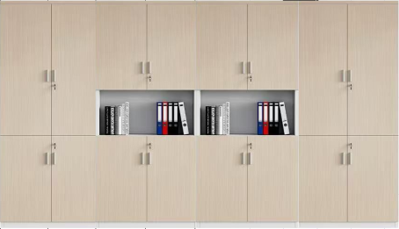 | 7330*400* 2400 | 1 | 组 | 1、饰面：采用三聚氰胺浸渍胶膜纸饰面，纹理清晰，色泽均匀； 2、基材：采用E1级刨花板或生态板，层板25mm，其他16mm，板材经过防腐、防虫等化学处理，不含对人体有害化学成分，各项指标均符合国家标准要求； 3、封边；采用同色PVC加热熔胶封边； 4、配件：采用五金配件。 |  | 0
17 |  | 定制柜 |  | 3780*400* 2400 | 1 | 组 | 1、饰面：采用三聚氰胺浸渍胶膜纸饰面，纹理清晰，色泽均匀； 2、基材：采用E1级刨花板或生态板，层板25mm，其他16mm，板材经过防腐、防虫等化学处理，不含对人体有害化学成分，各项指标均符合国家标准要求； 3、封边；采用同色PVC加热熔胶封边； 4、配件：采用五金配件。 |  | 0
18 |  | 定制柜 |  | 1500*400* 2400 | 1 | 组 | 1、饰面：采用三聚氰胺浸渍胶膜纸饰面，纹理清晰，色泽均匀； 2、基材：采用E1级刨花板或生态板，层板25mm，其他16mm，板材经过防腐、防虫等化学处理，不含对人体有害化学成分，各项指标均符合国家标准要求； 3、封边；采用同色PVC加热熔胶封边； 4、配件：采用五金配件。 |  | 0
19 |  | 水吧台 | 人造石 | 4400*550* 800 | 1 | 组 | 1、台面：采用环保人造石，具有硬度高、防火、防污、耐高温等优点； 2、饰面：采用三聚氰胺浸渍胶膜纸饰面，耐磨、硬度高、防火、防污、耐高温、抗酸碱； 3、基材：采用E1级胶合板，板18mm厚，板材经过防腐、防虫等化学处理； 4、封边：采用同色PVC加热熔胶封边； 5、配件：采用五金配件。 |  | 0
20 | 休息区（开放式公共区域） | 洽谈桌椅 | 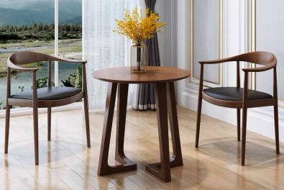 | 桌：直径 800*750 1+4 | 2 | 套 | 桌：整体采用实木制作。 椅： 1.椅架：采用实木制作； 2.坐板：西皮饰面软色坐垫； 3.油漆：采用高级环保耐磨聚脂漆，透五底三面油漆工艺、 表面平整光滑、无颗粒、气泡、渣点、颜色均匀，硬度高。 |  | 0
21 | 支部会议 室、荣誉 室（69㎡） | 会议桌 | 油漆 | 4600*2000 *750 | 1 | 组 | 1、饰面：采用胡桃木木皮饰面，纹理清晰，色泽均匀； 2、基材：采用E1级中密度纤维板，经过防腐、防虫等化学处理，各项指标均符合国家标准要求； 3、油漆：采用亚光环保聚酯漆，三底五面工艺，透明度高耐磨、手感细腻，油漆无颗粒，无气泡，无渣点，符合环保标准； 4、配件：采用五金配件。 | ≦11040 | #VALUE!
22 |  | 会议椅 | 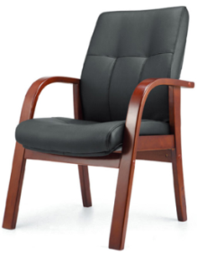 | 常规 | 15 | 张 | 1、饰面：采用西皮饰面，皮面光泽好、透气性强，柔软富有韧性； 2、海绵：采用高密度海绵，坐感舒适，软硬适中,高回弹，韧性好； 3、脚架：采用弯曲木脚架； 4、油漆：采用亚光环保聚酯漆，三底五面工艺，透明度高、耐磨、手感细腻，油漆无颗粒，无气泡，无渣点，符合环保标准。 | ≦500 | #VALUE!
23 |  | 定制柜 | 上面放荣誉奖 | 8910*400* 2400 | 1 | 组 | 1、饰面：采用三聚氰胺浸渍胶膜纸饰面，纹理清晰，色泽均匀； 2、基材：采用E1级刨花板或生态板，层板25mm，其他16mm，板材经过防腐、防虫等化学处理，不含对人体有害化学成分，各项指标均符合国家标准要求； 3、封边；采用同色PVC加热熔胶封边； 4、配件：采用五金配件。 |  | 0
四层备勤区及档案室 |  |  |  |  |  |  |  |  | 0
1 |  | 实木双层床+床垫 |  | 1200*2000*1700 | 35 | 套 | 1、主材为橡胶木实木；木质硬度、密度适中、物性指标中等，握孔力好；纹理细直、木纹清晰，变型系数较小；干燥、机械加工、防腐处理性能好。 2、油漆：采用聚脂漆，五底三面工艺，油漆喷涂均匀显现木纹的天然纹理，透明度高、耐磨、手感细腻，油漆无颗粒，无气泡，无渣点。 3、要求：床柱≥50*70mm方木，床侧≥30*120mm方木固定式攀爬梯、梯柱≥30*100mm方木、每层床要配备厚15mm杉木床板。 4、配件：金属扣件连接。 |  | 0
2 | 备勤室 （8间） | 床头柜 | 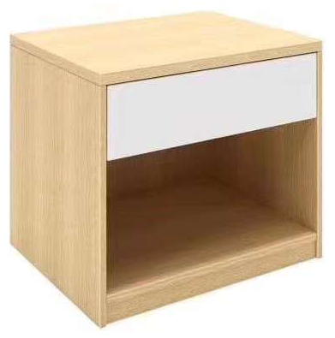 | 常规 | 26 | 个 | 1、饰面：采用三聚氰胺浸渍胶膜纸饰面，纹理清晰，色泽均匀； 2、基材：采用E1级刨花板或生态板，全柜18mm厚，板材经过防腐、防虫等化学处理，不含对人体有害化学成分，各项指标均符合国家标准要求； 3、封边；采用同色PVC加热熔胶封边； 4、配件：采用五金配件。 |  | 0
3 |  | 更衣柜 | 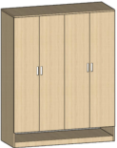 | 2400*550* 2000 | 2 | 组 | 1、饰面：采用三聚氰胺浸渍胶膜纸饰面，纹理清晰，色泽均匀； 2、基材：采用E1级刨花板或生态板，全柜18mm厚，板材经过防腐、防虫等化学处理，不含对人体有害化学成分，各项指标均符合国家标准要求； 3、封边；采用同色PVC加热熔胶封边； 4、配件：采用五金配件。 |  | 0
4 |  | 更衣柜 | 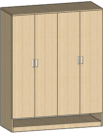 | 1800*550* 2000 | 2 | 组 | 1、饰面：采用三聚氰胺浸渍胶膜纸饰面，纹理清晰，色泽均匀； 2、基材：采用E1级刨花板或生态板，全柜18mm厚，板材经过防腐、防虫等化学处理，不含对人体有害化学成分，各项指标均符合国家标准要求； 3、封边；采用同色PVC加热熔胶封边； 4、配件：采用五金配件。 |  | 0
5 |  | 更衣柜 |  | 800*550*2 000 | 11 | 组 | 1、饰面：采用三聚氰胺浸渍胶膜纸饰面，纹理清晰，色泽均匀； 2、基材：采用E1级刨花板或生态板，全柜18mm厚，板材经过防腐、防虫等化学处理，不含对人体有害化学成分，各项指标均符合国家标准要求； 3、封边；采用同色PVC加热熔胶封边； 4、配件：采用五金配件。 |  | 0
6 | 备勤室 （5间） | 床+床头柜 +床垫 | 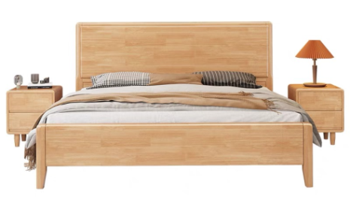 浅色 | 1800*2000 | 5 | 套 | 1、主材为橡胶木实木；木质硬度、密度适中、物性指标中等，握孔力好；纹理细直、木纹清晰，变型系数较小；干燥、机械加工、防腐处理性能好。 2、油漆：采用聚脂漆，五底三面工艺，油漆喷涂均匀显现木纹的天然纹理，透明度高、耐磨、手感细腻，油漆无颗粒，无气泡，无渣点。 3．床垫厚度80mm。 |  | 0
7 |  | 更衣柜 | 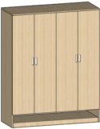 | 2000*550* 2000 | 5 | 组 | 1、饰面：采用三聚氰胺浸渍胶膜纸饰面，纹理清晰，色泽均匀； 2、基材：采用E1级刨花板或生态板，全柜18mm厚，板材经过防腐、防虫等化学处理，不含对人体有害化学成分，各项指标均符合国家标准要求； 3、封边；采用同色PVC加热熔胶封边； 4、配件：采用五金配件。 |  | 0
8 |  | 沙发 | 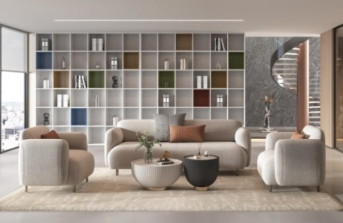 | 1+1+3 | 1 | 套 | 1.面料：优质布艺覆面，光泽持久性透气性强、耐磨性强、无异味、弹性好、肌理清晰，健康环保，经久耐用； 2.海绵：采用高密度、高回弹原生棉，软硬适中，回弹性能好，抗变形能力强，根据人体工程学原理设计，坐感舒适； 3.内框架：内框架采用实心弯板+夹板结构，木制构件全部经过烘干处理； 4.配件：黑色尼龙防滑胶脚。 | 三人沙发单价≦3000，单人沙发单价≦1500 | #VALUE!
9 |  | 茶几 | 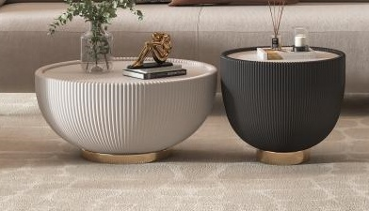 | 小：450*480 大：700*360 | 1 | 套 | 1.基材：采用12mm无毒无醛的岩板面,健康安全， 耐高温，防火，性能稳定，不开裂、不变形，耐刮； 2.面料：选用环保西皮，手感舒适，经久耐用，易打理。 | 大茶几单价≦1000，小茶几单价≦800 | #VALUE!
10 |  | 物品存放 柜 |  | 3740*400* 2000 | 2 | 组 | 1、饰面：采用三聚氰胺浸渍胶膜纸饰面，纹理清晰，色泽均匀； 2、基材：采用E1级刨花板或生态板，层板25mm，其他16mm厚，板材经过防腐、防虫等化学处理，不含对人体有害化学成分，各项指标均符合国家标准要求； 3、封边；采用同色PVC加热熔胶封边； 4、配件：采用五金配件。 |  | 0
11 |  | 物品存放 柜 |  | 1650*600* 2000 | 1 | 组 | 1、饰面：采用三聚氰胺浸渍胶膜纸饰面，纹理清晰，色泽均匀； 2、基材：采用E1级刨花板或生态板，层板25mm，其他16mm厚，板材经过防腐、防虫等化学处理，不含对人体有害化学成分，各项指标均符合国家标准要求； 3、封边；采用同色PVC加热熔胶封边； 4、配件：采用五金配件。 |  | 0
12 | 家属（学生）学习室 | 学习桌 | 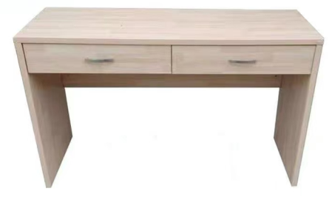 | 2800*600*760 | 1 | 组 | 1、饰面：采用三聚氰胺浸渍胶膜纸饰面，纹理清晰，色泽均匀； 2、基材：采用E1级刨花板或生态板，台面、侧脚25mm，其他16mm厚，板材经过防腐、防虫等化学处理，不含对人体有害化学成分，各项指标均符合国家标准要求； 3、封边；采用同色PVC加热熔胶封边； 4、配件：采用五金配件。 | ≦1900 | #VALUE!
13 |  | 学习椅 |  | 常规 | 2 | 张 | 1、面料：采用高级网布，透气性强，柔软而富有韧性。 2、海绵：坐板海绵采用优质定型海棉，软硬适中，回弹性好，不变形； 3、座背垫依据人体工学原理设计，坐感舒适。 4、靠背腰垫：腰垫可以根据人体身高上下调节。 5、扶手面：采用pu材质一次成型。 6、椅脚：采用弓形脚架结构牢固。 | ≦600 | #VALUE!
14 | 家属（学生）休息室 | 床+床头柜 +床垫 |  | 1200*2000 | 2 | 套 | 1、主材为橡胶木实木；木质硬度、密度适中、物性指标中等，握孔力好；纹理细直、木纹清晰，变型系数较小；干燥、机械加工、防腐处理性能好。 2、油漆：采用聚脂漆，五底三面工艺，油漆喷涂均匀显现木纹的天然纹理，透明度高、耐磨、手感细腻，油漆无颗粒，无气泡，无渣点。 3．床垫厚度80mm。 |  | 0
15 | 家属（娱乐）休息室 | 沙发（3+1） | 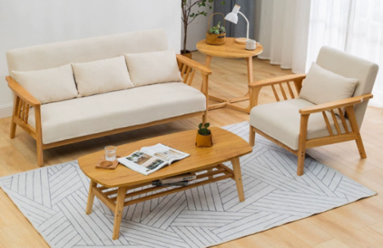 | 长度≥1600mm | 1 | 套 | 1.面料：优质布艺覆面，光泽持久性透气性强、耐磨性强、无异味、弹性好、肌理清晰，健康环保，经久耐用； 2.海绵：采用高密度、高回弹原生棉，软硬适中，回弹性能好，抗变形能力强，根据人体工程学原理设计，坐感舒适； 3.内框架：内框架采用实木框架+夹板结构，木制构件全部经过烘干处理； 4、橡胶木实木框架 | 三人沙发单价≦3000，单人沙发单价≦1500 | #VALUE!
16 |  | 小圆几 | 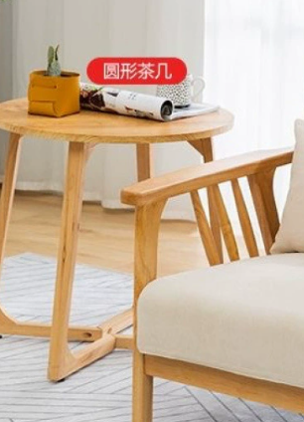 | 直径≥450mm | 1 | 套 | 1、主材为橡胶木实木；木质硬度、密度适中、物性指标中等，握孔力好；纹理细直、木纹清晰，变型系数较小；干燥、机械加工、防腐处理性能好。 2、油漆：采用聚脂漆，五底三面工艺，油漆喷涂均匀显现木纹的天然纹理，透明度高、耐磨、手感细腻，油漆无颗粒，无气泡，无渣点。 | ≦800 | #VALUE!
17 |  | 长几 | 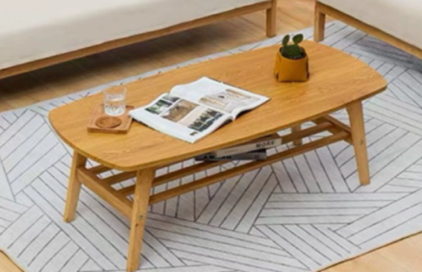 | 长度≥1000mm | 1 | 套 | 1、主材为橡胶木实木；木质硬度、密度适中、物性指标中等，握孔力好；纹理细直、木纹清晰，变型系数较小；干燥、机械加工、防腐处理性能好。 2、油漆：采用聚脂漆，五底三面工艺，油漆喷涂均匀显现木纹的天然纹理，透明度高、耐磨、手感细腻，油漆无颗粒，无气泡，无渣点。 | ≦800 | #VALUE!
五层会议室、食堂、备勤区 |  |  |  |  |  |  |  |  | 0
1 | 会议室 | 主席台 |  | 2100*600* 760 | 1 | 张 | 1、饰面：采用三聚氰胺浸渍胶膜纸饰面，纹理清晰，色泽均匀； 2、基材：采用E1级刨花板或生态板，台面、侧脚25mm，其他16mm厚，板材经过防腐、防虫等化学处理，不含对人体有害化学成分，各项指标均符合国家标准要求； 3、封边；采用同色PVC加热熔胶封边； 4、配件：采用五金配件。 |  | 0
2 |  | 主席台 |  | 1400*600* 760 | 1 | 张 | 1、饰面：采用三聚氰胺浸渍胶膜纸饰面，纹理清晰，色泽均匀； 2、基材：采用E1级刨花板或生态板，台面、侧脚25mm，其他16mm厚，板材经过防腐、防虫等化学处理，不含对人体有害化学成分，各项指标均符合国家标准要求； 3、封边；采用同色PVC加热熔胶封边； 4、配件：采用五金配件。 |  | 0
3 |  | 主席椅 | 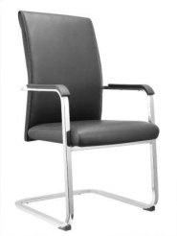 | 常规 | 5 | 张 | 1、饰面：采用西皮饰面，皮面光泽好、透气性强，柔软富有韧性； 2、海绵：采用高密度海绵，软硬适中,高回弹，韧性好； 3、扶手：采用PU扶手面； 4、脚架：采用电镀脚架。 | ≦500 | #VALUE!
4 |  | 条形桌 |  | 1400*400* 760 | 31 | 张 | 1、饰面：采用三聚氰胺浸渍胶膜纸饰面，纹理清晰，色泽均匀； 2、基材：采用E1级刨花板或生态板，台面、侧脚25mm，其他16mm厚，板材经过防腐、防虫等化学处理，不含对人体有害化学成分，各项指标均符合国家标准要求； 3、封边；采用同色PVC加热熔胶封边； 4、配件：采用五金配件。 |  | 0
5 |  | 会议椅 |  | 常规 | 62 | 张 | 1.饰面：椅背特斯林条纹网，椅座采用优质棉绒弹力面料； 2.海绵：采用高回弹密度发泡海绵； 3.椅架：采用19*32MM腰鼓管，壁厚≥1.5mm，采用高精密机械手臂自动焊接，经除油除锈静电220度高温喷塑处理。脚架子为4脚固定架，结构稳定； 4.靠背：采用全新PP+纤维加厚前嵌网结构，靠背受力位置更加厚重，靠背带内嵌弹簧式合金活动结构，受力稳定。 | ≦500 | #VALUE!
6 | 备勤室 （3间） | 床+床头柜 +床垫 |  | 1800*2000 | 3 | 套 | 1、主材为橡胶木实木；木质硬度、密度适中、物性指标中等，握孔力好；纹理细直、木纹清晰，变型系数较小；干燥、机械加工、防腐处理性能好。 2、油漆：采用聚脂漆，五底三面工艺，油漆喷涂均匀显现木纹的天然纹理，透明度高、耐磨、手感细腻，油漆无颗粒，无气泡，无渣点。 3．床垫厚度80mm。 |  | 0
7 |  | 更衣柜 |  | 2000*600* 2000 | 3 | 组 | 1、饰面：采用三聚氰胺浸渍胶膜纸饰面，纹理清晰，色泽均匀； 2、基材：采用E1级刨花板或生态板，全柜18mm厚，板材经过防腐、防虫等化学处理，不含对人体有害化学成分，各项指标均符合国家标准要求； 3、封边；采用同色PVC加热熔胶封边； 4、配件：采用五金配件。 |  | 0
8 | 备勤室 （6间） | 实木双层床+床垫 |  | 1200*2000*1700 | 27 | 套 | 1、主材为橡胶木实木；木质硬度、密度适中、物性指标中等，握孔力好；纹理细直、木纹清晰，变型系数较小；干燥、机械加工、防腐处理性能好。 2、油漆：采用聚脂漆，五底三面工艺，油漆喷涂均匀显现木纹的天然纹理，透明度高、耐磨、手感细腻，油漆无颗粒，无气泡，无渣点。 3、要求：床柱≥50*70mm方木，床侧≥30*120mm方木固定式攀爬梯、梯柱≥30*100mm方木、每层床要配备厚15mm杉木床板。 4、配件：金属扣件连接。 |  | 0
9 |  | 床头柜 |  | 常规 | 17 | 个 | 1、饰面：采用三聚氰胺浸渍胶膜纸饰面，纹理清晰，色泽均匀； 2、基材：采用E1级刨花板或生态板，全柜18mm厚，板材经过防腐、防虫等化学处理，不含对人体有害化学成分，各项指标均符合国家标准要求； 3、封边；采用同色PVC加热熔胶封边； 4、配件：采用五金配件。 |  | 0
10 |  | 餐桌 |  | 直径1800 | 1 | 张 | 1、饰面：采用胡桃木木皮饰面，纹理清晰，色泽均匀； 2、基材：采用E1级多层板，经过防腐、防虫等化学处理，各项指标均符合国家标准要求； 3、油漆：采用亚光环保聚酯漆，三底五面工艺，透明度高耐磨、手感细腻，油漆无颗粒，无气泡，无渣点，符合环保标准； 4、配件：采用五金配件。 |  | 0
11 |  | 餐椅 |  | 常规 | 10 | 张 | 1、基材：采用橡胶木制作，材质厚重，耐腐、耐水性能好，易加工，韧性大手感光滑，细腻，无开裂、破损；受潮不易变形，也耐腐蚀，牢固，断裂强度高、抗震能力特别强，使用寿命长。 2、油漆：采用环保清漆，无颗粒、无气泡、无渣点，颜色均匀。 3、配件：采用五金配件。 |  | 0
12 | 食堂包厢 | 定制矮柜 |  | 3400*400* 800 | 1 | 组 | 1、饰面：采用三聚氰胺浸渍胶膜纸饰面，纹理清晰，色泽均匀； 2、基材：采用E1级刨花板或生态板，层板、顶板25mm，其他16mm厚，板材经过防腐、防虫等化学处理，不含对人体有害化学成分，各项指标均符合国家标准要求； 3、封边；采用同色PVC加热熔胶封边； 4、配件：采用五金配件。 |  | 0
13 |  | 长餐桌 |  | 7000*500*750 | 1 | 张 | 1、基材：采用橡胶木制作，材质厚重，耐腐、耐水性能好，易加工，韧性大手感光滑，细腻，无开裂、破损；受潮不易变形，也耐腐蚀，牢固，断裂强度高、抗震能力特别强，使用寿命长。 2、油漆：采用环保清漆，无颗粒、无气泡、无渣点，颜色均匀。 3、配件：采用五金配件。 |  | 0
14 |  | 长餐桌 |  | 5600*500*750 | 1 | 张 |  |  | 0
15 |  | 餐桌 |  | 1400*800*750 | 13 | 张 | 1、基材：采用橡胶木制作，材质厚重，耐腐、耐水性能好，易加工，韧性大手感光滑，细腻，无开裂、破损；受潮不易变形，也耐腐蚀，牢固，断裂强度高、抗震能力特别强，使用寿命长。 2、油漆：采用环保清漆，无颗粒、无气泡、无渣点，颜色均匀。 3、配件：采用五金配件。 |  | 0
16 |  | 餐椅 |  | 常规 | 70 | 张 |  |  | 0
三层办公区 |  |  |  |  |  |  |  |  | 0
1 | 禁毒内勤办公室 | 工作位 |  | 1400*600*1100 | 6 | 张 | 1、屏风：采用铝合金制作，铝材宽为32mm，屏风上部镶嵌5mm厚磨砂玻璃。中、下部为板式镶嵌； 2、饰面：采用三聚氰胺浸渍胶膜纸饰面，纹理清晰，色泽均匀； 3、基材：采用E1级刨花板或生态板，台面25mm，其他板厚16mm，板材经过防腐、防虫等化学处理，不含对人体有害化学成分，各项指标均符合国家标准要求； 4、封边：采用同色PVC加热熔胶封边； 5、配件：采用五金配件。 (配三抽推柜+木主机托+塑制键盘托) | ≦1900 | #VALUE!
2 |  | 办公椅 |  | 常规 | 1 | 张 | 1、饰面：采用耐磨纺织面料，背面料尼在龙网，强弹力纺织面料，软硬适中、手感舒适； 2、椅座：背架采用PP+25纤材料一次料注塑成型，座垫采用高回弹聚氨酯高压发泡技术，内夹板经模具压弯成型，坐感舒适，腰靠为人体力学设计，可调节高低； 3、扶手：采用一次PP材料，软硬件适中，手感良好； 4、椅架：采用1.8mm方形钢管材，支撑力强，表面电镀处理 | ≦600 | #VALUE!
3 |  | 定制柜 |  | 3950*400*2400 | 1 | 组 | 1、饰面：采用三聚氰胺浸渍胶膜纸饰面，纹理清晰，色泽均匀； 2、基材：采用E1级刨花板或生态板，层板25mm，其他16mm，板材经过防腐、防虫等化学处理，不含对人体有害化学成分，各项指标均符合国家标准要求； 3、封边；采用同色PVC加热熔胶封边； 4、配件：采用五金配件。 |  | 0
4 | 禁毒教导员办公室 | 办公桌 |  | 1600*700*750 | 1 | 张 | 1、饰面：采用三聚氰胺浸渍胶膜纸饰面，纹理清晰，色泽均匀； 2、基材：采用E1级刨花板或生态板，台面、侧脚36mm，其他16mm，板材经过防腐、防虫等化学处理，不含对人体有害化学成分，各项指标均符合国家标准要求； 3、封边；采用同色PVC加热熔胶封边； 4、配件：采用五金配件。 | ≦1900 | #VALUE!
5 |  | 班前椅 |  | 常规 | 1 | 张 | 1、面料：采用高级网布，透气性强，柔软而富有韧性。 2、海绵：坐板海绵采用优质定型海棉，软硬适中，回弹性好，不变形； 3、座背垫依据人体工学原理设计，坐感舒适。 4、靠背腰垫：腰垫可以根据人体身高上下调节。 5、扶手面：采用pu材质一次成型。 6、椅脚：采用弓形脚架结构牢固。 | ≦250 | #VALUE!
6 |  | 定制柜 |  | 1200*400*2400 | 1 | 组 | 1、饰面：采用三聚氰胺浸渍胶膜纸饰面，纹理清晰，色泽均匀； 2、基材：采用E1级刨花板或生态板，层板25mm，其他16mm，板材经过防腐、防虫等化学处理，不含对人体有害化学成分，各项指标均符合国家标准要求； 3、封边；采用同色PVC加热熔胶封边； 4、配件：采用五金配件。 |  | 0
7 | 禁毒大队长、副大队长办公室 | 办公桌 |  | 1600*700*750 | 2 | 张 | 1、饰面：采用三聚氰胺浸渍胶膜纸饰面，纹理清晰，色泽均匀； 2、基材：采用E1级刨花板或生态板，台面、侧脚36mm，其他16mm，板材经过防腐、防虫等化学处理，不含对人体有害化学成分，各项指标均符合国家标准要求； 3、封边；采用同色PVC加热熔胶封边； 4、配件：采用五金配件。 | ≦1900 | #VALUE!
8 |  | 班前椅 |  | 常规 | 2 | 张 | 1、面料：采用高级网布，透气性强，柔软而富有韧性。 2、海绵：坐板海绵采用优质定型海棉，软硬适中，回弹性好，不变形； 3、座背垫依据人体工学原理设计，坐感舒适。 4、靠背腰垫：腰垫可以根据人体身高上下调节。 5、扶手面：采用pu材质一次成型。 6、椅脚：采用弓形脚架结构牢固。 | ≦250 | #VALUE!
9 |  | 定制柜 |  | 1200*400*2400 | 2 | 组 | 1、饰面：采用三聚氰胺浸渍胶膜纸饰面，纹理清晰，色泽均匀； 2、基材：采用E1级刨花板或生态板，层板25mm，其他16mm，板材经过防腐、防虫等化学处理，不含对人体有害化学成分，各项指标均符合国家标准要求； 3、封边；采用同色PVC加热熔胶封边； 4、配件：采用五金配件。 |  | 0
10 | 会商室（2间） | 洽谈椅 |  | 常规 | 12 | 张 | 1.基材：采用实木制作； 2.油漆：环保油漆。 | ≦500 | #VALUE!
11 |  | 定制柜 |  | 1200*400*2400 | 2 | 组 | 1、饰面：采用三聚氰胺浸渍胶膜纸饰面，纹理清晰，色泽均匀； 2、基材：采用E1级刨花板或生态板，全柜18mm，板材经过防腐、防虫等化学处理，不含对人体有害化学成分，各项指标均符合国家标准要求； 3、封边；采用同色PVC加热熔胶封边； 4、配件：采用五金配件。 |  | 0
12 | 禁毒行动队办公室（72.8㎡） | 工作位 |  | 1400*600*1100 | 12 | 张 | 1、屏风：采用铝合金制作，铝材宽为32mm，屏风上部镶嵌5mm厚磨砂玻璃。中、下部为板式镶嵌； 2、饰面：采用三聚氰胺浸渍胶膜纸饰面，纹理清晰，色泽均匀； 3、基材：采用E1级刨花板或生态板，台面25mm，其他板厚16mm，板材经过防腐、防虫等化学处理，不含对人体有害化学成分，各项指标均符合国家标准要求； 4、封边：采用同色PVC加热熔胶封边； 5、配件：采用五金配件。 (配三抽推柜+木主机托+塑制键盘托) | ≦1900 | #VALUE!
13 |  | 定制柜 |  | 6720*400*2400 | 1 | 组 | 1、饰面：采用三聚氰胺浸渍胶膜纸饰面，纹理清晰，色泽均匀； 2、基材：采用E1级刨花板或生态板，层板25mm，其他16mm，板材经过防腐、防虫等化学处理，不含对人体有害化学成分，各项指标均符合国家标准要求； 3、封边；采用同色PVC加热熔胶封边； 4、配件：采用五金配件。 |  | 0
14 |  | 洽谈桌椅 |  | 桌1800*700*750 椅1800*300*450（1桌+2椅） | 1 | 套 | 1、基材：采用橡胶木制作，材质厚重，耐腐、耐水性能好，易加工，韧性大手感光滑，细腻，无开裂、破损；受潮不易变形，也耐腐蚀，牢固，断裂强度高、抗震能力特别强，使用寿命长。 2、油漆：采用环保漆，无颗粒、无气泡、无渣点，颜色均匀。 3、配件：采用五金配件。 | 桌子单价≦1512，椅子单价≦500 | #VALUE!
15 |  | 水吧台 |  | 3600*550*800 | 1 | 组 | 1、台面：采用环保人造石，具有硬度高、防火、防污、耐高温等优点； 2、饰面：采用三聚氰胺浸渍胶膜纸饰面，耐磨、硬度高、防火、防污、耐高温、抗酸碱； 3、基材：采用E1级胶合板，板18mm厚，板材经过防腐、防虫等化学处理； 4、封边：采用同色PVC加热熔胶封边； 5、配件：采用五金配件。 |  | 0
16 | 禁毒会议室（58.6㎡） | 会议桌 | 油漆 | 5000*1800*750 | 1 | 组 | 1、饰面：采用胡桃木木皮饰面，纹理清晰，色泽均匀； 2、基材：采用E1级中密度纤维板，经过防腐、防虫等化学处理，各项指标均符合国家标准要求； 3、油漆：采用亚光环保聚酯漆，三底五面工艺，透明度高耐磨、手感细腻，油漆无颗粒，无气泡，无渣点，符合环保标准； 4、配件：采用五金配件。 | ≦10800 | #VALUE!
17 |  | 会议椅 |  | 常规 | 15 | 张 | 1、面料：采用高级网布，透气性强，柔软而富有韧性。 2、海绵：坐板海绵采用优质定型海棉，软硬适中，回弹性好，不变形； 3、座背垫依据人体工学原理设计，坐感舒适。 4、靠背腰垫：腰垫可以根据人体身高上下调节。 5、扶手面：采用pu材质一次成型。 6、椅脚：采用弓形脚架结构牢固。 | ≦500 | #VALUE!
18 |  | 条形桌 |  | 1400*400*760 | 3 | 张 | 1、饰面：采用胡桃木木皮饰面，纹理清晰，色泽均匀； 2、基材：采用E1级中密度纤维板，经过防腐、防虫等化学处理，各项指标均符合国家标准要求； 3、油漆：采用亚光环保聚酯漆，三底五面工艺，透明度高耐磨、手感细腻，油漆无颗粒，无气泡，无渣点，符合环保标准； 4、配件：采用五金配件。 |  | 0
19 |  | 折叠椅 |  | 550*600*800 | 6 | 张 | 1、饰面：椅背加厚竹节网，椅座棉绒弹力面料； 2、海绵：采用高回弹密度定型海绵； 3、椅架：采用19*32腰鼓管，壁厚≥1.5mm，高精密机械手臂自动焊接，经除油除锈静电220度高温喷塑处理，椅子全折叠； 4、椅背：采用全新PP+纤维，靠背带子弹形合金铸件，内嵌弹簧可活动结构。 | ≦250 | #VALUE!
20 |  | 电脑桌 |  | 1400*700*760 | 2 | 张 | 1、饰面：采用三聚氰胺浸渍胶膜纸饰面，纹理清晰，色泽均匀； 2、基材：采用E1级刨花板或生态板，台面、侧脚25mm，其他16mm，板材经过防腐、防虫等化学处理，不含对人体有害化学成分，各项指标均符合国家标准要求； 3、封边；采用同色PVC加热熔胶封边； 4、配件：采用五金配件。 | ≦1900 | #VALUE!
五层 |  |  |  |  |  |  |  |  | 0
1 | 禁毒大队备勤室（4间） | 上下床 |  | 1000*2000 | 16 | 张 | 1、主材为橡胶木实木；木质硬度、密度适中、物性指标中等，握孔力好；纹理细直、木纹清晰，变型系数较小；干燥、机械加工、防腐处理性能好。 2、油漆：采用聚脂漆，五底三面工艺，油漆喷涂均匀显现木纹的天然纹理，透明度高、耐磨、手感细腻，油漆无颗粒，无气泡，无渣点。 |  | 0
2 |  | 上下床床垫 |  | 与床配套 | 16 | 片 | 1.床垫面料采用舒适化纤面料； 2.床垫内部加环保棕； 3.总体厚度50mm。 |  | 0
3 |  | 更衣柜 |  | 600*550*2000 | 16 | 组 | 1、饰面：采用三聚氰胺浸渍胶膜纸饰面，纹理清晰，色泽均匀； 2、基材：采用E1级刨花板或生态板，全柜18mm厚，板材经过防腐、防虫等化学处理，不含对人体有害化学成分，各项指标均符合国家标准要求； 3、封边；采用同色PVC加热熔胶封边； 4、配件：采用五金配件。 |  | 0
4 | 禁毒大队领导备勤室（3间） | 床+床头柜+床垫 |  | 1500*2000 | 3 | 套 | 1、主材为橡胶木实木；木质硬度、密度适中、物性指标中等，握孔力好；纹理细直、木纹清晰，变型系数较小；干燥、机械加工、防腐处理性能好。 2、油漆：采用聚脂漆，五底三面工艺，油漆喷涂均匀显现木纹的天然纹理，透明度高、耐磨、手感细腻，油漆无颗粒，无气泡，无渣点。 3．床垫厚度80mm。 |  | 0
5 |  | 更衣柜 |  | 2000*550*2000 | 3 | 组 | 1、饰面：采用三聚氰胺浸渍胶膜纸饰面，纹理清晰，色泽均匀； 2、基材：采用E1级刨花板或生态板，全柜18mm厚，板材经过防腐、防虫等化学处理，不含对人体有害化学成分，各项指标均符合国家标准要求； 3、封边；采用同色PVC加热熔胶封边； 4、配件：采用五金配件。 |  | 0
6 | 储藏间 | 货架 |  | 1800*600*2000 | 4 | 组 | 1、材质：采用冷轧板，横梁1.1mm冷轧折弯成型，立柱1.1mm冷轧折弯成型，层板厚度0.8mm冷轧板折弯成型，底板厚度0.8mm冷轧板折弯成型；； 2、表面：产品表面经除油、清洗、去锈、磷化清洗、预处理、清洗、钝化等九道工序处理，采用流行色亚光静电喷塑，高温塑化而成。喷塑表面平整、光滑，无流挂、起料、皱皮、露底脱落、伤痕等影响质量的缺陷。 |  | 0
7 |  | 保密柜 |  | 900*425*1800 | 1 | 组 | 1、采用0.8mm厚冷轧板，表面经除油、清洗、去锈、磷化清洗、预处理、清洗、钝化等九道工序处理，采用流行色亚光静电喷塑，高温塑化而成。喷塑表面平整、光滑，无流挂、起料、皱皮、露底脱落、伤痕等影响质量的缺陷。 |  | 0
合计： |  |  |  |  |  |  |  |  | #VALUE!

